상품제안서
맘이고운 와이드 대형 물티슈 50매 (엠보싱) | 상품코드: S30438

 |  |  |  |  |  |  | 02-713-8555 | www.synergygift.co.kr
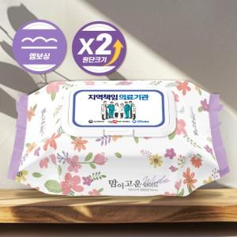

【상세/제작정보】 | * 1천개부터 주문시 1,000단위로 주문가능합니다.<br>-천단위 주문 아닐경우 인쇄비용 추가됩니다.

【인쇄/포장옵션】 | 풀칼라 / 포장불가능

【공급단가】 | 수량 | 500~ | 1,000~ | 3,000~ | 5,000~ | 10,000~
*VAT별도 | 단가 | 2,090원 | 1,980원 | 1,880원 | 1,830원 | 1,800원

【상품 URL】 | https://www.synergygift.co.kr:443/src/goods_detail.php?gdno=30438

